Prijs & inkoop
Prijs-, inkoop- en leveranciersaanbiedingen — leidende bron
Iedere regel koppelt één interne materiaal-, component- of kostensleutel aan een leverancieraanbieding. Afbeeldingsbestanden staan buiten Excel; kolom Y bevat alleen een ingebedde preview.

Aanbieding-ID | Recordtype | Interne-ID | Categorie | Subcategorie | Omschrijving | Eenheid | Inkoopprijs excl. btw | Valuta | Opslag % | Leverancier-ID | Leveranciers-artikelcode | Serie | Maten | Materiaal | Bestel-URL | Prijsdatum | Prijsstatus | Afbeelding-ID | Afbeelding-bron-URL | Lokale afbeelding | Afbeeldingstatus | Notitie | Effectieve rang | Afbeelding preview
PRI-MATERIAAL-OSB-18 | Materiaal | osb_18 | Materiaal | Algemeen | OSB 18mm | m2 | € 18.00 | EUR | 35.0 |  |  |  |  |  |  |  | Schatting |  |  |  | Geen afbeelding | Invulwaarde, vervangen door actuele leverancierprijs | 0
PRI-MATERIAAL-BETONPLEX-12 | Materiaal | betonplex_12 | Materiaal | Algemeen | Betonplex 12mm | m2 | € 34.00 | EUR | 35.0 |  |  |  |  |  |  |  | Schatting |  |  |  | Geen afbeelding | Invulwaarde, vervangen door actuele leverancierprijs | 0
PRI-MATERIAAL-BETONPLEX-18 | Materiaal | betonplex_18 | Materiaal | Algemeen | Betonplex 18mm | plaat | € 33.00 | EUR | 35.0 |  |  |  |  |  |  |  | Te controleren |  |  |  | Geen afbeelding | Prijs per volledige plaat excl. btw | 0
PRI-MATERIAAL-MULTIPLEX-15 | Materiaal | multiplex_15 | Materiaal | Algemeen | Multiplex 15mm | plaat | € 33.00 | EUR | 35.0 |  |  |  |  |  |  |  | Te controleren |  |  |  | Geen afbeelding | Prijs per volledige plaat excl. btw | 0
PRI-MATERIAAL-ALU-6082-10-ADAPTER | Materiaal | alu_6082_10_adapter | Materiaal | Algemeen | Aluminium EN AW-6082 adapterplaat 10mm | m2 | € 180.00 | EUR | 35.0 |  |  |  |  |  |  |  | Voorlopig |  |  |  | Geen afbeelding | Voorlopige m2-prijs voor vier gefreesde wagenadapterplaten, actualiseren bij leverancier | 0
PRI-MATERIAAL-HPL-6-LEX-STABILIZER | Materiaal | hpl_6_lex_stabilizer | Materiaal | Algemeen | HPL stabilisatieplaat wit 6mm | m2 | € 32.00 | EUR | 35.0 |  |  |  |  |  |  |  | Te controleren |  |  |  | Geen afbeelding | Eigen maakdeel, niet inbegrepen bij de HTE2-hefset | 0
PRI-PROFIEL-ALU-PROFILE-30X30 | Materiaal | alu_profile_30x30 | Profiel | Algemene profielen | Alu profiel 30x30 | m | € 9.00 | EUR | 30.0 |  |  |  |  |  |  |  | Schatting |  |  |  | Geen afbeelding | Invulwaarde per meter | 0
PRI-PROFIEL-ALU-PROFILE-40X40 | Materiaal | alu_profile_40x40 | Profiel | Algemene profielen | Alu profiel 40x40 | m | € 12.00 | EUR | 30.0 |  |  |  |  |  |  |  | Schatting |  |  |  | Geen afbeelding | Invulwaarde per meter | 0
PRI-PROFIEL-ALU-PROFILE-45X45 | Materiaal | alu_profile_45x45 | Profiel | Algemene profielen | Alu profiel 45x45 | m | € 15.00 | EUR | 30.0 |  |  |  |  |  |  |  | Schatting |  |  |  | Geen afbeelding | Invulwaarde per meter | 0
PRI-PROFIEL-STEEL-TUBE-40X40 | Materiaal | steel_tube_40x40 | Profiel | Algemene profielen | Stalen koker 40x40 | m | € 9.00 | EUR | 30.0 |  |  |  |  |  |  |  | Schatting |  |  |  | Geen afbeelding | Invulwaarde per meter | 0
PRI-BESLAG-MEASURED-500-R2 | Component | measured_500_r2 | Beslag | Ladegeleiders | Ladegeleider / rail | st | € 7.50 | EUR | 45.0 |  |  |  |  |  |  |  | Schatting |  |  |  | Geen afbeelding | Algemene invulwaarde | 0
PRI-BESLAG-KOMPLEMENT-HINGE-R2 | Component | komplement_hinge_r2 | Beslag | Scharnieren | Scharnier | st | € 3.50 | EUR | 45.0 |  |  |  |  |  |  |  | Schatting |  |  |  | Geen afbeelding | Algemene invulwaarde | 0
PRI-BESLAG-IKEA-SEKTION-90556071-IKEA | Component | ikea_sektion_90556071 | Beslag | Kastpoten | IKEA SEKTION poot 905.560.71 | verpakking van 2 | € 4.00 | EUR | 45.0 | SUP-IKEA | 905.560.71 |  |  |  |  |  | Te controleren |  |  |  | Geen afbeelding | Prijs uit aangeleverde IKEA-productweergave, actualiseren voor bestellen
PRI-BESLAG-COST-FASTENER-GENERIC | Interne kostenpost | cost_fastener_generic | Beslag | Bevestigers | Schroef/bout/ring | st | € 0.18 | EUR | 45.0 |  |  |  |  |  |  |  | Schatting |  |  |  | Geen afbeelding | Algemene invulwaarde | 0
PRI-BESLAG-END-CAP-8-80X80-BLACK-CANDIDATE | Component | end_cap_8_80x80_black_candidate | Beslag | Profieltoebehoren | Afdekkap serie 8 80x80 zwart | st | € 1.09 | EUR | 45.0 |  | TBC |  |  |  |  |  | Voorlopig |  |  |  | Geen afbeelding | Voorlopige leveranciersindicatie, definitief artikel en prijs bij gekozen profielvariant bevestigen | 0
PRI-BESLAG-END-CAP-8-80X40-BLACK-CANDIDATE | Component | end_cap_8_80x40_black_candidate | Beslag | Profieltoebehoren | Afdekkap serie 8 80x40 zwart | st | € 0.55 | EUR | 45.0 |  | TBC |  |  |  |  |  | Voorlopig |  |  |  | Geen afbeelding | Voorlopige leveranciersindicatie, definitief artikel en prijs bij gekozen profielvariant bevestigen | 0
PRI-BESLAG-MAUNSYSTEM-ZI-1744-MAUNSYSTEM | Component | maunsystem_zi_1744 | Beslag | Profieltoebehoren | Maunsystem ZI-1744 hoekadapter M16 | st | € 24.95 | EUR | 45.0 | SUP-MAUNSYSTEM | ZI-1744 / 1009657 |  |  |  | https://www.maunsystem.de/stellfusssockel-8-d80-weissaluminium/zi-1744 | 2026-08-17 | Prijsindicatie |  |  |  | Geen afbeelding | Prijs excl. btw voor 4 stuks volgens leverancier op 17-08-2026
PRI-BESLAG-MAUNSYSTEM-ZI-1415-S-MAUNSYSTEM | Component | maunsystem_zi_1415_s | Beslag | Profieltoebehoren | Maunsystem ZI-1415-S stelvoet D80 M16x130 | st | € 16.40 | EUR | 45.0 | SUP-MAUNSYSTEM | ZI-1415-S / 1003339 |  |  |  | https://www.maunsystem.de/stellfuss-d80-m16x130-schwarz/zi-1415-s | 2026-08-17 | Prijsindicatie |  |  |  | Geen afbeelding | Prijs excl. btw voor 4 stuks volgens leverancier op 17-08-2026
PRI-BESLAG-MOUNTING-SET-NUT8-ZI1744-CANDIDATE | Component | mounting_set_nut8_zi1744_candidate | Beslag | Profieltoebehoren | M8x22 schroef plus Nut 8 inschuifmoer | st | € 0.42 | EUR | 45.0 |  |  |  |  |  |  |  | Te controleren |  |  |  | Geen afbeelding | Indicatie 0,17 plus 0,25 euro excl. btw per bevestigingspositie | 0
PRI-MACHINE-COST-CNC-HOUR | Interne kostenpost | cost_cnc_hour | Machine | Interne tarieven | CNC frezen / boren | uur | € 38.00 | EUR | 40.0 |  | CNC-UUR |  |  |  |  | 2026-08-18 | Intern tarief |  |  |  | Geen afbeelding | Geschatte interne machinekost | 0
PRI-ARBEID-COST-LABOUR-HOUR | Interne kostenpost | cost_labour_hour | Arbeid | Interne tarieven | Voorbereiding, controle en handling | uur | € 42.00 | EUR | 35.0 |  | ARBEID-UUR |  |  |  |  | 2026-08-18 | Intern tarief |  |  |  | Geen afbeelding | Geschat intern uurtarief | 0
CAT-TECHXXL-100831 | Materiaal | alu_system_80x40 | Profiel | Aluminium systeemprofielen | Profiel 10 80x40 | m | € 23.28 | EUR | 30.0 | SUP-TECHXXL | TIN 100831 / S1108040 | 10 / raster 40 | 6040x80x40 mm | AlMgSi0,5F25 naturel geanodiseerd | https://www.techxxl.nl/part-100831.html | 2026-08-22 | Leveranciersprijs | IMG-TECHXXL-100831 | https://www.techxxl.nl/part-100831.html | config/catalog-images/techxxl/alu-system-80x40.jpg | Lokaal + Excel-preview | Vanafprijs per meter netto; voorkeur via centrale categorievolgorde | 1 | 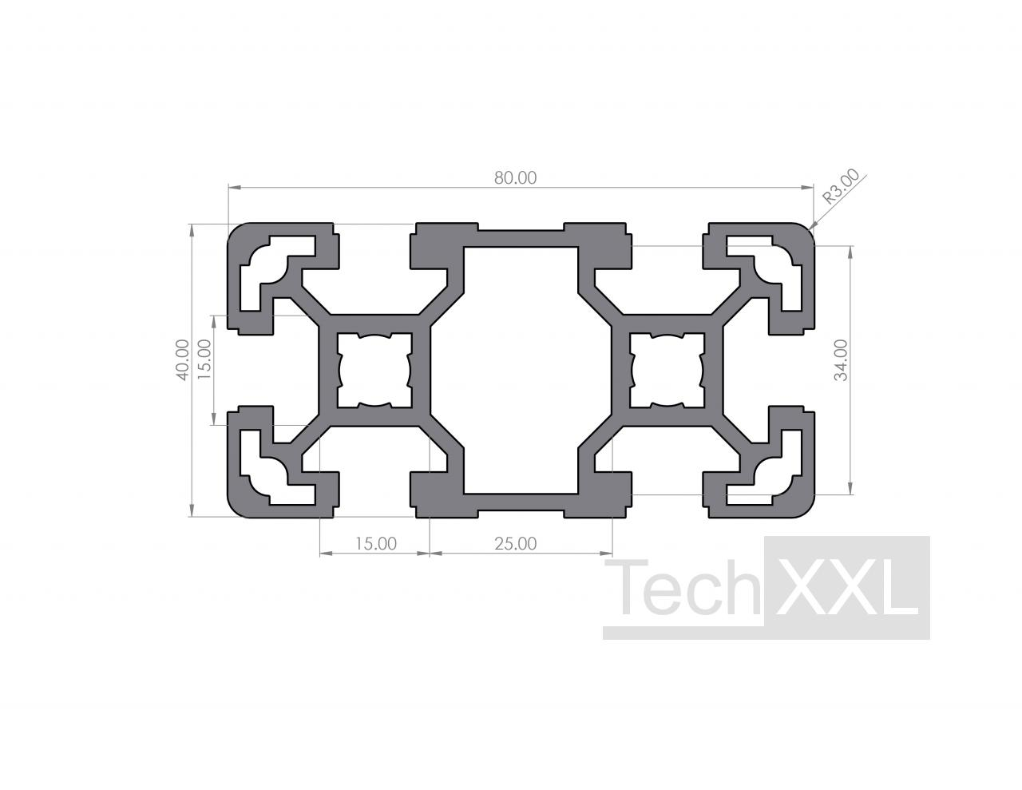
CAT-TECHXXL-101114 | Materiaal | alu_system_80x80 | Profiel | Aluminium systeemprofielen | Profiel 10 80x80 | m | € 39.16 | EUR | 30.0 | SUP-TECHXXL | TIN 101114 / S1108080 | 10 / raster 40 | 6040x80x80 mm | AlMgSi0,5F25 naturel geanodiseerd | https://www.techxxl.nl/part-101114.html | 2026-08-22 | Leveranciersprijs | IMG-TECHXXL-101114 | https://www.techxxl.nl/part-101114.html | config/catalog-images/techxxl/alu-system-80x80.jpg | Lokaal + Excel-preview | Vanafprijs per meter netto; voorkeur via centrale categorievolgorde | 1 | 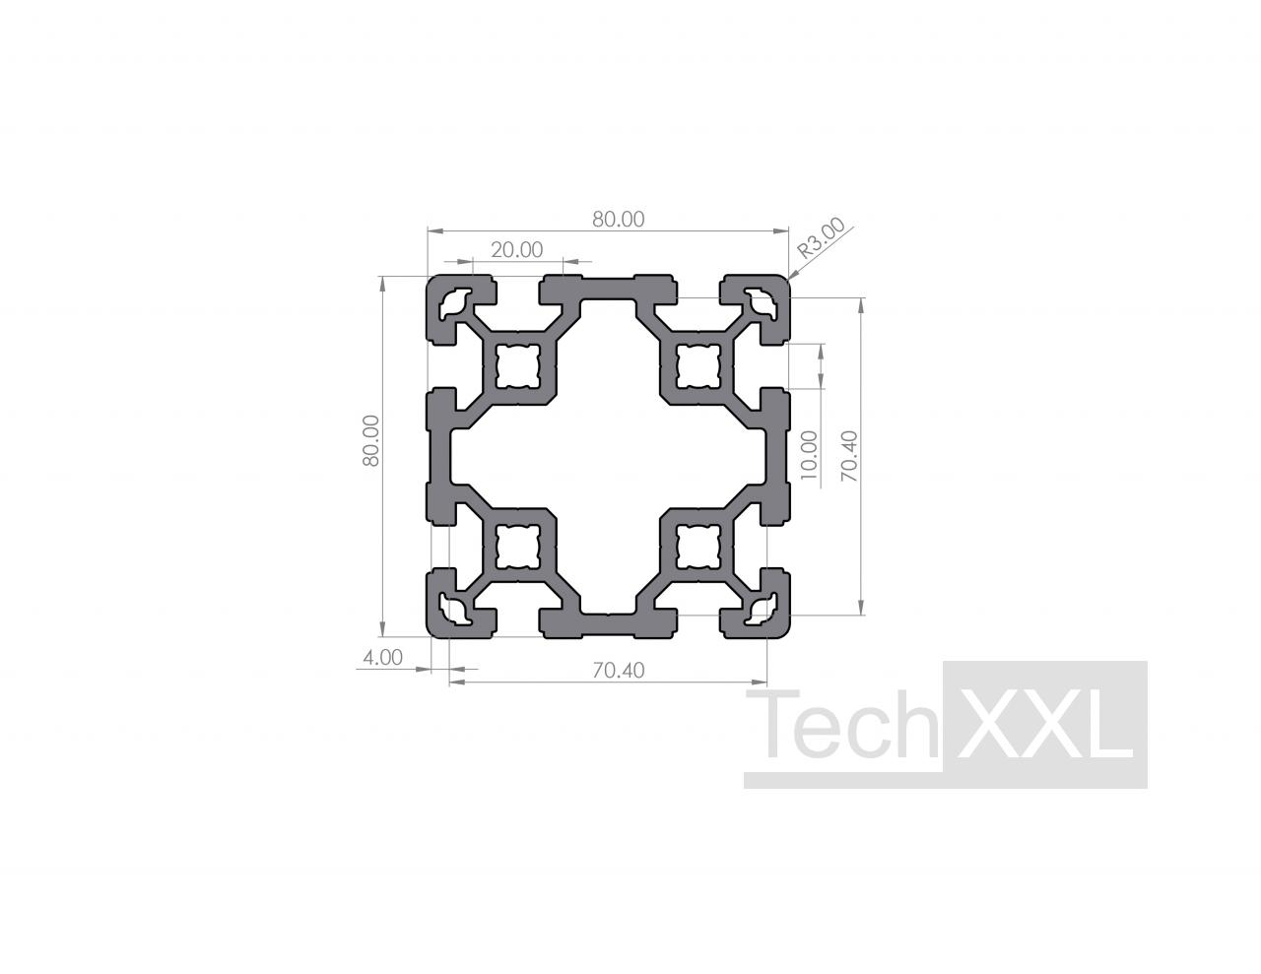
CAT-TECHXXL-100559 | Materiaal | alu_system_160x40 | Profiel | Aluminium systeemprofielen | Profiel 8 160x40 licht | m | € 47.74 | EUR | 30.0 | SUP-TECHXXL | TIN 100559 / S10816040L | 8 / raster 40 / I-type | 6040x160x40 mm | AlMgSi0,5F25 naturel geanodiseerd | https://www.techxxl.nl/part-100559.html | 2026-08-22 | Leveranciersprijs | IMG-TECHXXL-100559 | https://www.techxxl.nl/part-100559.html | config/catalog-images/techxxl/alu-system-160x40-series8.jpg | Lokaal + Excel-preview | Vanafprijs per meter netto; groef 8 I-type, passend bij afdekkap TIN 100199 | 1 | 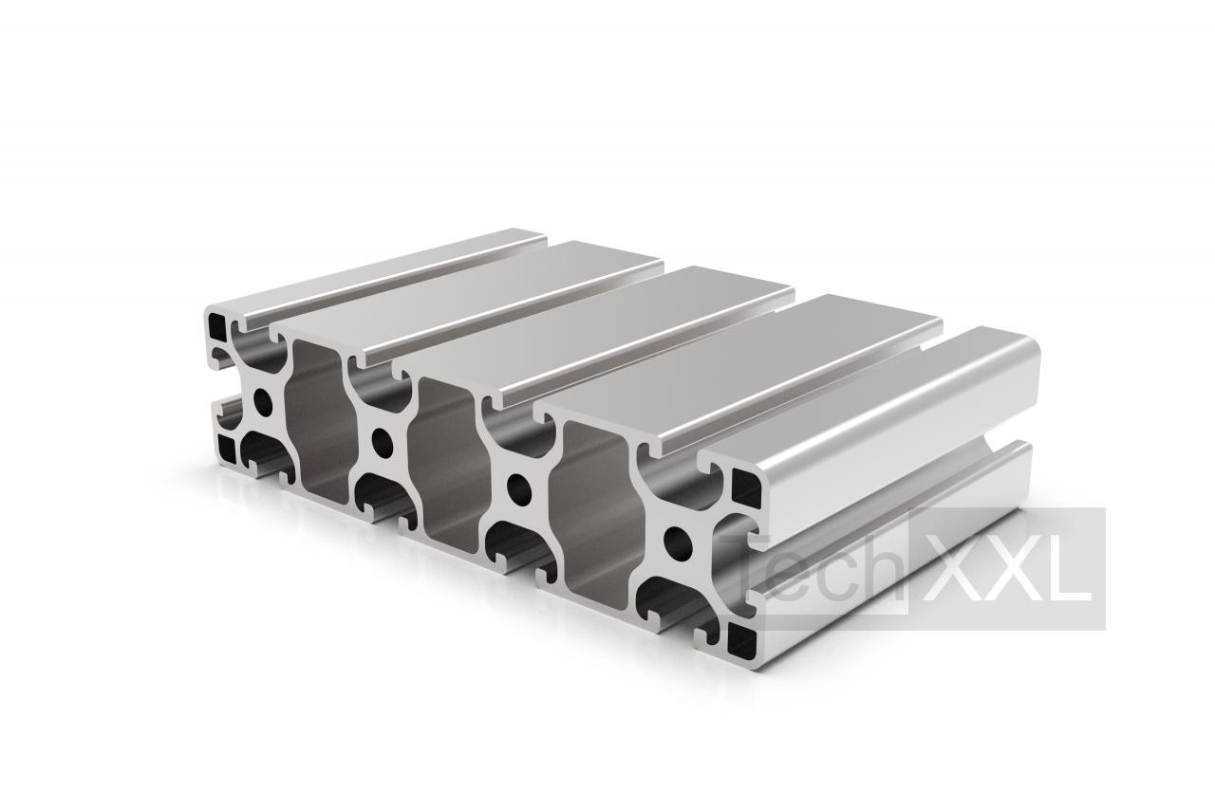
CAT-TECHXXL-101445 | Component | techxxl_footplate_10_80x80_m16 | Beslag | Profieltoebehoren | Voetplaat 10 80x80 M16 | st | € 7.23 | EUR | 45.0 | SUP-TECHXXL | TIN 101445 / S210FP808016 | 10 / raster 40 | 80x80x15 mm | ZN/AL gecoat | https://www.techxxl.nl/part-101445.html | 2026-08-22 | Leveranciersprijs | IMG-TECHXXL-101445 | https://www.techxxl.nl/part-101445.html | config/catalog-images/techxxl/footplate-10-80x80-m16.jpg | Lokaal + Excel-preview | Vanafprijs per stuk netto; profieltoebehoren | 1 | 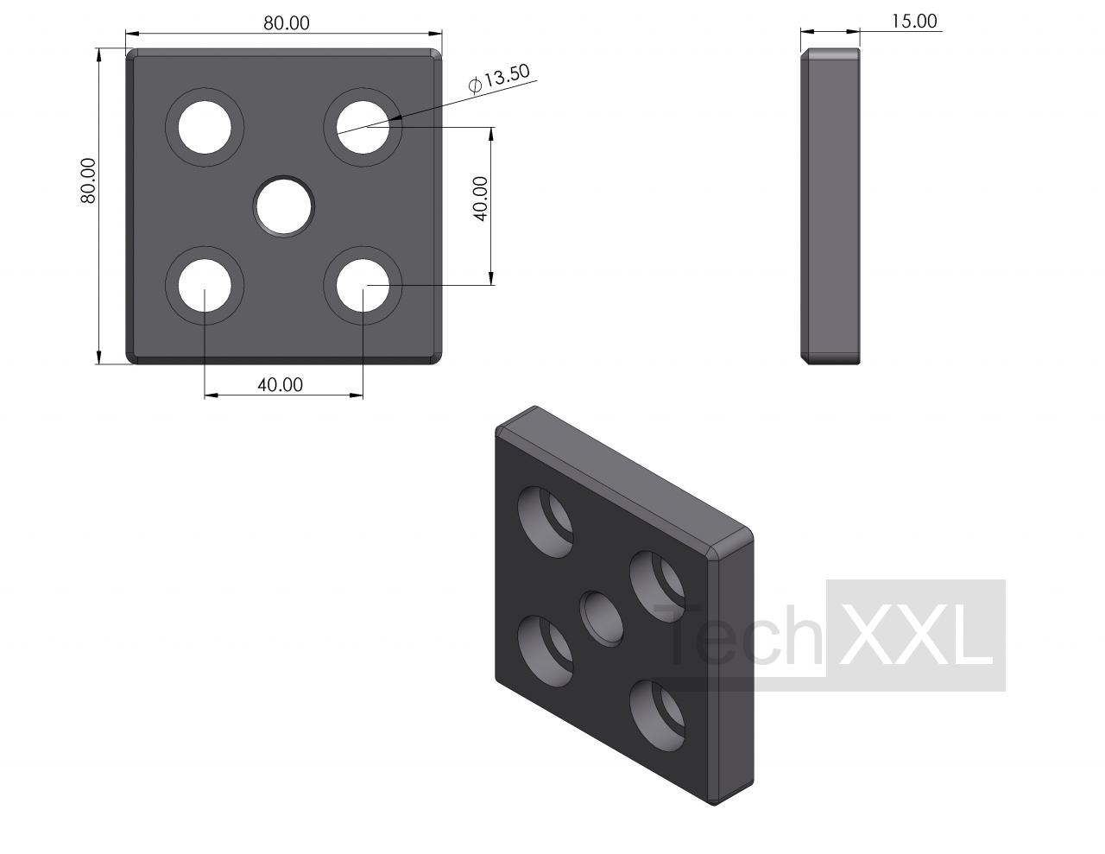
CAT-TECHXXL-101219 | Component | techxxl_leveling_foot_d80_m16x150 | Beslag | Profieltoebehoren | Verstelbare voet D80 M16x150 | st | € 4.19 | EUR | 45.0 | SUP-TECHXXL | TIN 101219 / S210SF8016150AB | 10 | D80x150 mm | PA / staal verzinkt | https://www.techxxl.nl/part-101219.html | 2026-08-22 | Leveranciersprijs | IMG-TECHXXL-101219 | https://www.techxxl.nl/part-101219.html | config/catalog-images/techxxl/leveling-foot-d80-m16x150.jpg | Lokaal + Excel-preview | Vanafprijs per stuk netto; belastbaarheid nog valideren | 1 | 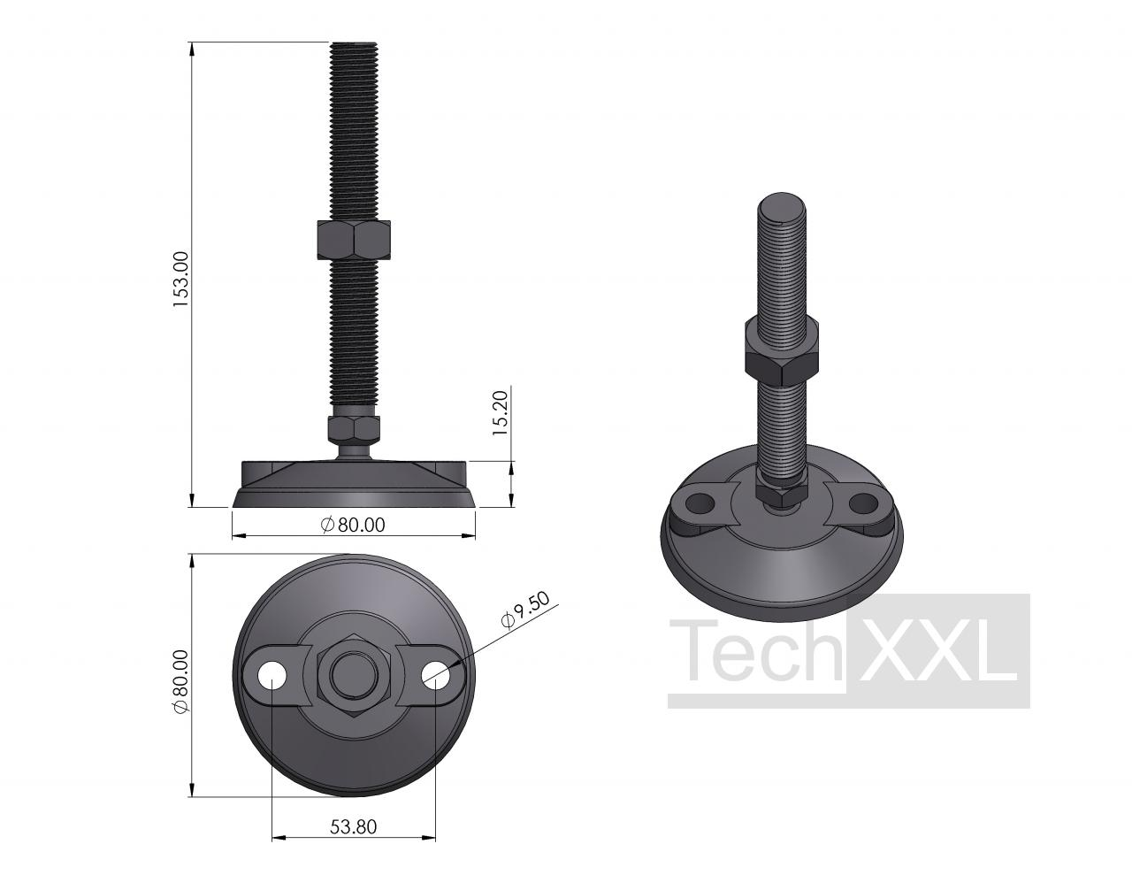
CAT-TECHXXL-101245 | Component | techxxl_corner_bracket_set_10_40x80 | Beslag | Profieltoebehoren | Hoekbeugelset 10 40x80 | set | € 2.89 | EUR | 45.0 | SUP-TECHXXL | TIN 101245 / S210WS4080 | 10 / raster 40 | 80x80x40 mm | Aluminium / staal verzinkt | https://www.techxxl.nl/part-101245.html | 2026-08-22 | Leveranciersprijs | IMG-TECHXXL-101245 | https://www.techxxl.nl/part-101245.html | config/catalog-images/techxxl/corner-bracket-set-10-40x80.jpg | Lokaal + Excel-preview | Vanafprijs per set netto; vier schroeven en bandmoeren inbegrepen | 1 | 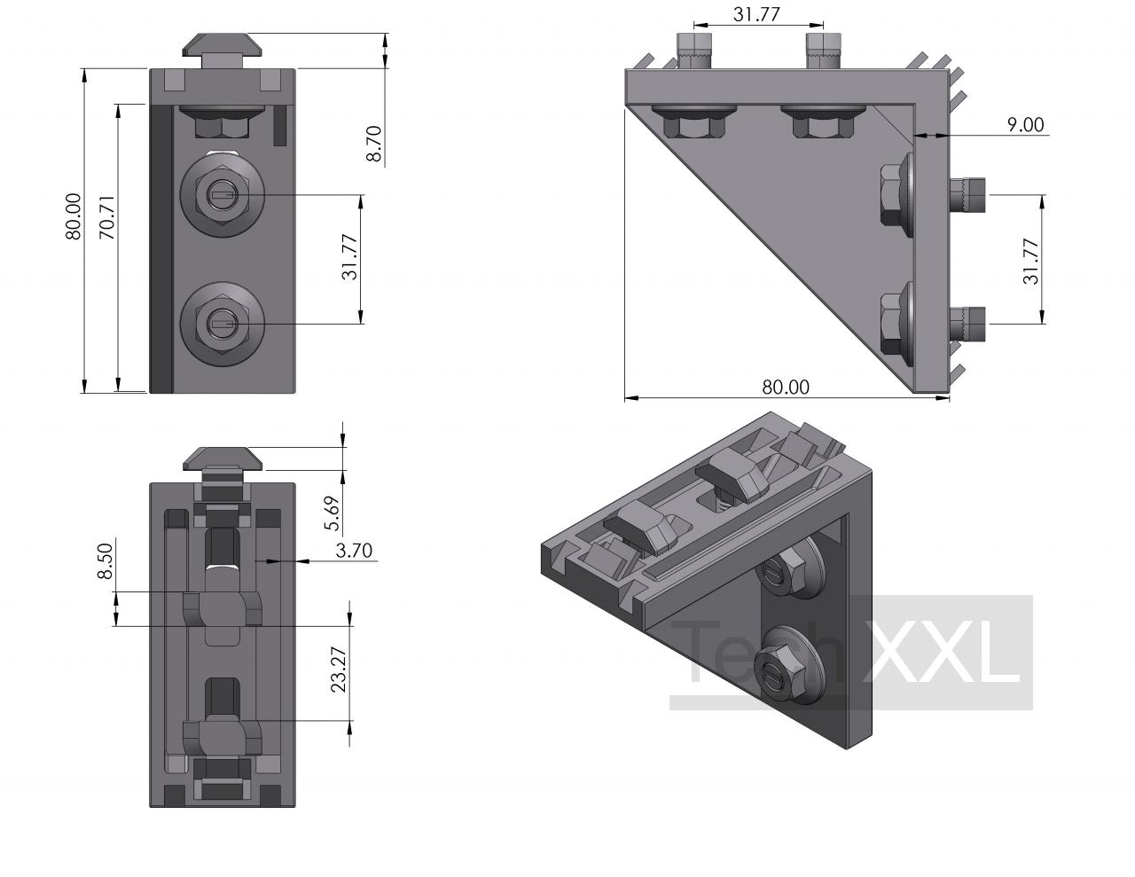
CAT-TECHXXL-100199 | Component | techxxl_end_cap_8_160x40_black | Beslag | Profieltoebehoren | Afdekkap 8 160x40 zwart | st | € 0.86 | EUR | 45.0 | SUP-TECHXXL | TIN 100199 / S208AK16040 | 8 / raster 40 / I-type | 160x40x12 mm | PA-GF zwart | https://www.techxxl.nl/part-100199.html | 2026-08-22 | Leveranciersprijs | IMG-TECHXXL-100199 | https://www.techxxl.nl/part-100199.html | config/catalog-images/techxxl/end-cap-8-160x40-black.jpg | Lokaal + Excel-preview | Groef 8 / I-type; 160x40x12 mm; één kap per blootgesteld profieleinde | 1 | 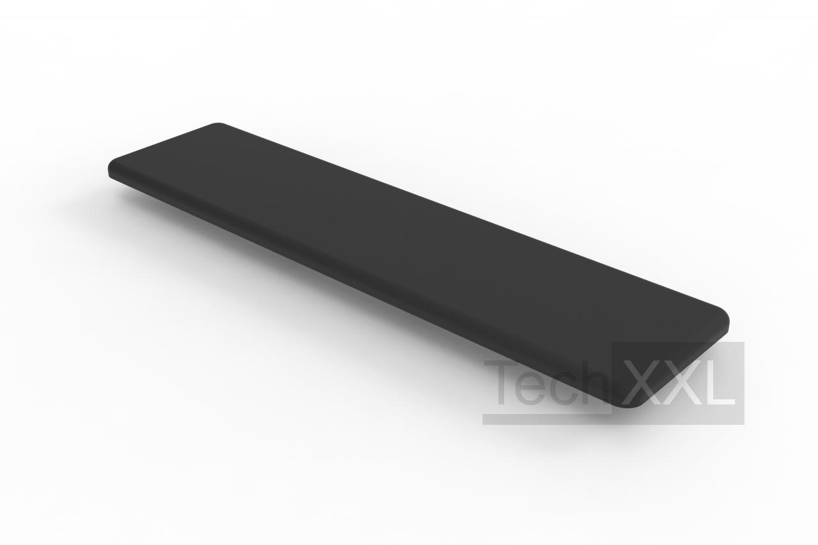
CAT-LIANGYUE-LY103-12 | Component | liangyue_ly103_12_candidate | Beslag | Kistclips | Heavy-Duty Spring Clip for Secure Wooden Box Assembly | st |  | EUR | 45.0 | SUP-LIANGYUE | LY103-12 | zware veerclip | Geen maatblad; C058-schaalreferentie 63x71x35x1,5 mm | Staal, verchroomd volgens productpagina | https://liangyuepacking.en.made-in-china.com/product/EAOprPFJmGYT/China-Heavy-Duty-Spring-Clips-for-Secure-Wooden-Box-Assembly.html |  | Offerte nodig |  |  |  | Afbeelding ontbreekt | Leveranciersartikel gekoppeld; maatblad, sample en prijs nog opvragen

